【記入例】様式1-1
【記入例】 |  |  |  |  |  |  |  |  |  | （様式1-1）
第3回 高専 ＧＩＲＬＳ ＳＤＧｓ × Ｔｅｃｈｎｏｌｏｇｙ Ｃｏｎｔｅｓｔ
（高専GCON2024）
エントリーシート

クリーム色の箇所にはプルダウンを設定しています。
テーマ名 |  | 車載用疲労測定アプリケーションの開発
チーム名 |  | ○○LAB
提案内容の分野 |  | ③情報系 |  |  |  | その他の分野
代表学生 | 氏名 | 氏 名 | 〇〇 〇〇 |  |  | ふりがな | ●● ●●
 | 所属 | 高専名 | 釧路高専 | 学科・専攻系統 | 情報系 |  | 学年 | 本科4年 | 性別 | 女子
青色の箇所は記入をお願いします。
青色の箇所は記入をお願いします。
 | 連絡先 | Mail: | ****@***** |  |  |  |  |  | 同意 | ○
代表以外のメンバー | メンバー | 氏 名 | 〇× △□ |  |  | ふりがな | ●● ●●
 |  | 高専名 | 釧路高専 | 学科・専攻系統 | 機械・材料系 |  | 学年 | 専攻科1年 | 性別 | 女子
 |  | Mail: | ****@***** |  |  |  |  |  | 同意 | ○
 | メンバー | 氏 名 | 〇× △□ |  |  | ふりがな | ●● ●●
 |  | 高専名 | 釧路高専 | 学科・専攻系統 | 機械・材料系 |  | 学年 | 専攻科1年 | 性別 | 女子
クリーム色の箇所にはプルダウンを設定しています。
 |  | Mail: | ****@***** |  |  |  |  |  | 同意 | ○
 | メンバー | 氏 名 | △△ □□ |  |  | ふりがな | ●● ●●
 |  | 高専名 | 釧路高専 | 学科・専攻系統 | 機械・材料系 |  | 学年 | 本科3年 | 性別 | 男子
 |  | Mail: | ****@***** |  |  |  |  |  | 同意 | ○
 | メンバー | 氏 名 |  |  |  | ふりがな
 |  | 高専名 | 釧路高専 | 学科・専攻系統 |  |  | 学年 |  | 性別
 |  | Mail: |  |  |  |  |  |  | 同意
サポート 教員 | 氏 名 | 〇□ ×△
 | 所 属 | 高専名 | 釧路高専 | 所属学科 | 情報工学科
 | 連絡先 | Mail: | ****@***** |  |  | Tel: | ＊＊＊＊－＊＊ー＊＊
事務担当 | 氏 名 | □□ ××
 | 所 属 | 高専名 | 釧路高専 | 所属課・係 | 学生課学生係
 | 連絡先 | Mail: | ****@***** |  |  | Tel: | ＊＊＊＊－＊＊ー＊＊

 | ※肖像権、個人情報、著作物の使用に関しては、必ず以下を確認してください。 承諾する場合は「同意」欄に「○」、承諾しない場合は「×」をチーム全員記入してください。 ○応募に際しては、他者の知的財産権の侵害や、共同研究者との機密保持契約違反などが無いように十分注意し、 自身の知的財産権の保護にも必要な配慮をしてください。 なお、応募内容に対する著作権は応募者が有しますが、 以下の提出資料等については、主催者、共催企業、協賛企業、後援企業、その他事業を取材に来た広告媒体企業、及び各高専が教育・広報活動・企業PRを目的とする場合に限り、Webサイト、パンフレット、記録動画、新聞等の掲載に関して、必要な範囲で修正・改変・編集・翻案し無償で利用できることとします。 (1) エントリー時の提出物および本選のプレゼンテーション内容 (2) プレゼンテーション時に使用した写真・動画など (3) 本選（成果発表会）の模様を撮影した写真・動画など（本選は、オンライン＆アーカイブ配信されます。） ○ご提供いただきました個人情報は「高専GCON2024」の広報活動、受付、運営業務に限り使用いたします。 なお、ご本人様の同意がある場合または法令に基づく開示請求があった場合、不正アクセス、脅迫等の違法行為が あった場合その他特別な理由のある場合を除き、上記目的以外での利用及び第三者への開示・提示はいたしません。

【記入例】提案イメージ
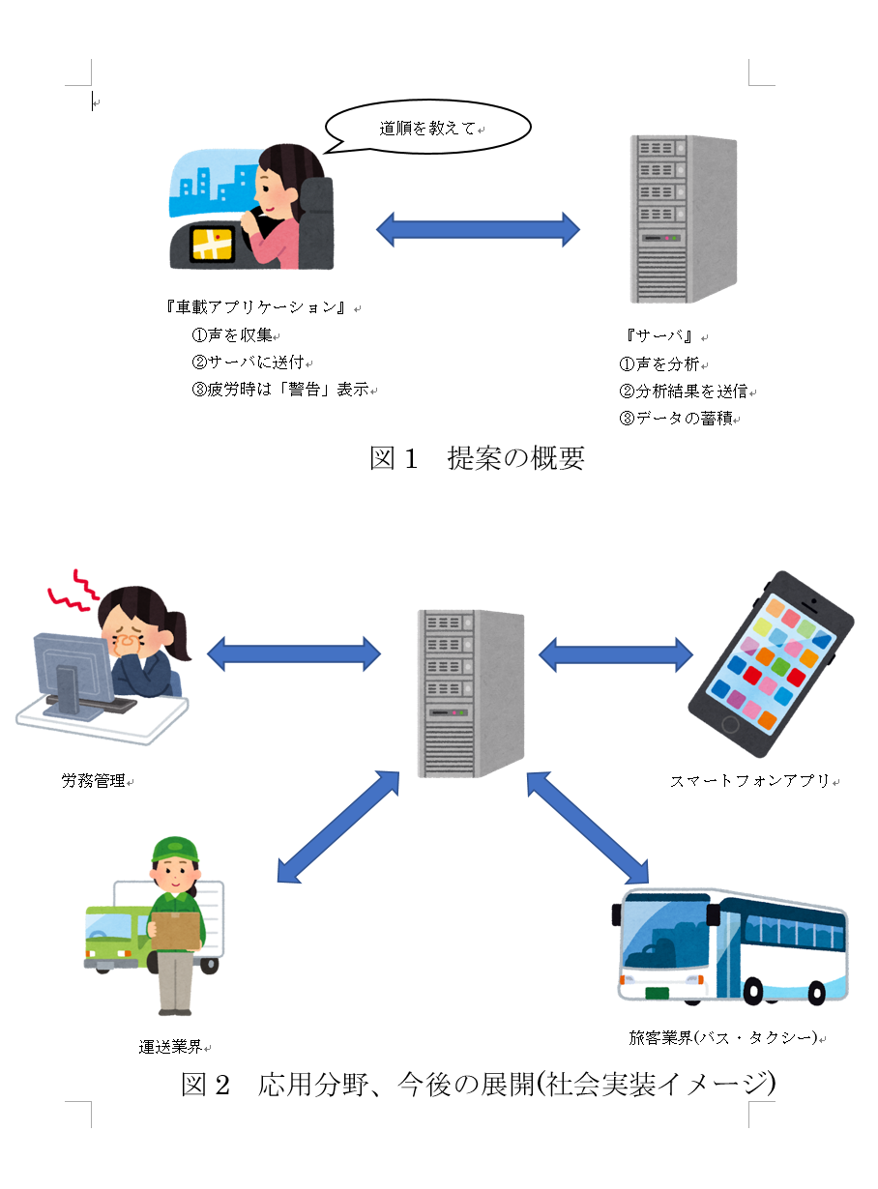
【記入例】 |  |  | (提案イメージ）
 | テーマ名 | 車載用疲労測定アプリケーションの開発
 | チーム名 | ○○LAB

 | ※テーマ名、チーム名が記載されていれば、Wordやパワーポイント、PDFでの提出も可能です。
 | タテ・ヨコは問いません。A4サイズ1ページ（厳守）で作成してください。

